Extintores
Item | Descripcion |  | Capacida | Fecha Ultima recarga | Vista
1 | MATERIAL: LAMINA COLL ROLLED DIAMETRO EXTERIOR: 12.5 cm MATERIAL NIPLE: ACERO ( 30 mm ) VALVULA: Rosca 30 mm de bronce y manijas en lamina MANOMETRO: 150 PSI ALTURA TOTAL: 47 cm PRESION DE SERVICIO: 150 PSI AGENTE EXPULSOR: Nitrógeno N2 PESO APROXIMADO: 10.9 lb PINTURA EXTERNA: Electrostatica (Blanco) ROTULADO CILINDRO: Parte inferior (MM AA PSI LOGO) | Extintor_12376_P3 | 3700 Grs | Mar-23 |  | 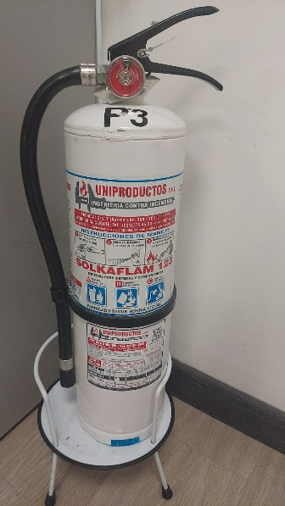
2 | Polvo Químico Seco ABC Multipropósito MATERIAL: LAMINA COLL ROLLED DIAMETRO EXTERIOR: 12.5 cm MATERIAL NIPLE: ACERO ( 30 mm ) VALVULA: Rosca 30 mm de bronce y manijas en lamina MANOMETRO: 150 PSI ALTURA TOTAL: 47 cm PRESION DE SERVICIO: 150 PSI AGENTE EXPULSOR: Nitrógeno N2 PESO APROXIMADO: 10.9 lb PINTURA EXTERNA: Electrostatica (Amarillo) ROTULADO CILINDRO: Parte inferior (MM AA PSI LOGO) | Extintor_12376_P15 | 20 Lb | Mar-23 | 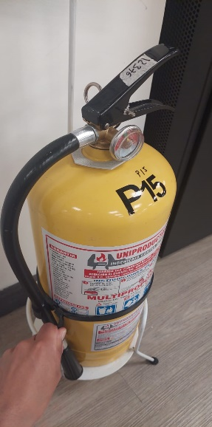 | 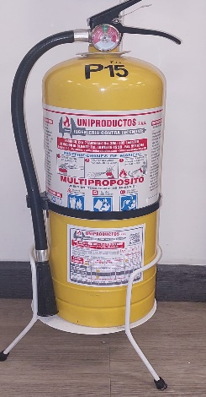
3 |  | Extintor_12376_P3_2 | 10 Lb | Mar-23
4 |  | Extintor_12376_P3_3 | 10 Lb | Mar-23 | 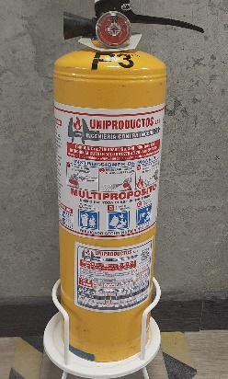
5 |  | Extintor_12376_P3_4 | 20 Lb | Mar-23
6 |  | Extintor_12376_P15_2 | 10 Lb | Mar-23
7 |  | Extintor_12376_P15_3 | 10 Lb | Mar-23

Fecha: | 2023-06-21

